리프팅
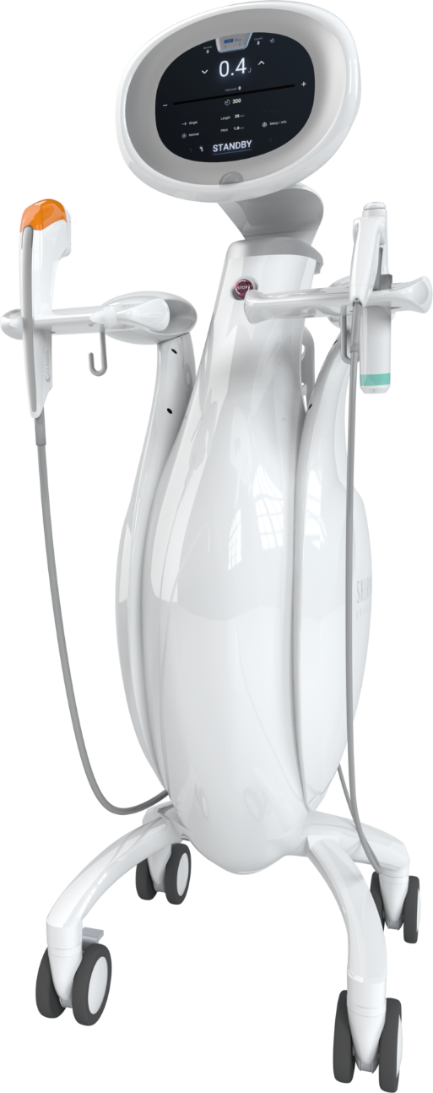
리프팅 프로그램
2~4주 간격 3~5회 권장. 이후 2~3개월 간격 유지 시술. 2~3주 걸쳐 점진적 효과.
프로그램 | 내용 | 가격
슈링크 유니버스 | 초음파 에너지로 피부 속 탄력층을 자극하는 리프팅 관리 | 300샷 400샷 600샷 1200샷 | 18만원 22만원 32만원 60만원
올리지오 | 고주파 열에너지로 탄력·잔주름 개선을 돕는 타이트닝 관리 | 300샷(얼굴 부분) 600샷(얼굴 전체) 900샷(얼굴 전체+목) | 36만원 66만원 99만원
올리슈 패키지 | 두 깊이를 함께 적용해 탄력과 윤곽 정돈을 돕는 복합 리프팅 관리 (슈링크 300샷 + 올리지오 300샷) | 1회 | 46만원
 | 두 깊이를 함께 적용해 탄력과 윤곽 정돈을 돕는 복합 리프팅 관리 (슈링크 400샷 + 올리지오 300샷) | 1회 | 50만원
 | 두 깊이를 함께 적용해 탄력과 윤곽 정돈을 돕는 복합 리프팅 관리 (슈링크 300샷 + 올리지오 600샷) | 1회 | 76만원

스킨부스터
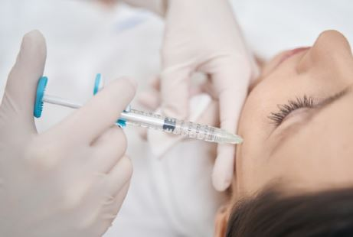
스킨부스터 프로그램
건조하고 푸석한 피부에 수분감과 윤기를 더하는 주사 관리 손주사 : 필요한 부위에 섬세하게 주입하는 맞춤 방식 더마샤인 : 인젝터를 사용해 피부 전반에 고르게 주입하는 자동 주입 방식
프로그램 | 내용 | 손주사 (2cc) |  | 더마샤인 (3cc)
실버(PDRN) | 피부 진정과 재생을 돕는 스킨부스터 | 1회 3회 | 15만원 40만원 | 1회 3회 | 15만원 40만원
골드(재생+미백) | 재생과 톤 개선을 함께 돕는 스킨부스터 | 1회 3회 | 18만원 48만원 | 1회 3회 | 18만원 48만원
블랙(PN) | 탄력과 피부결 개선을 돕는 스킨부스터 | 1회 3회 | 25만원 60만원 | 1회 3회 | 25만원 60만원

표지
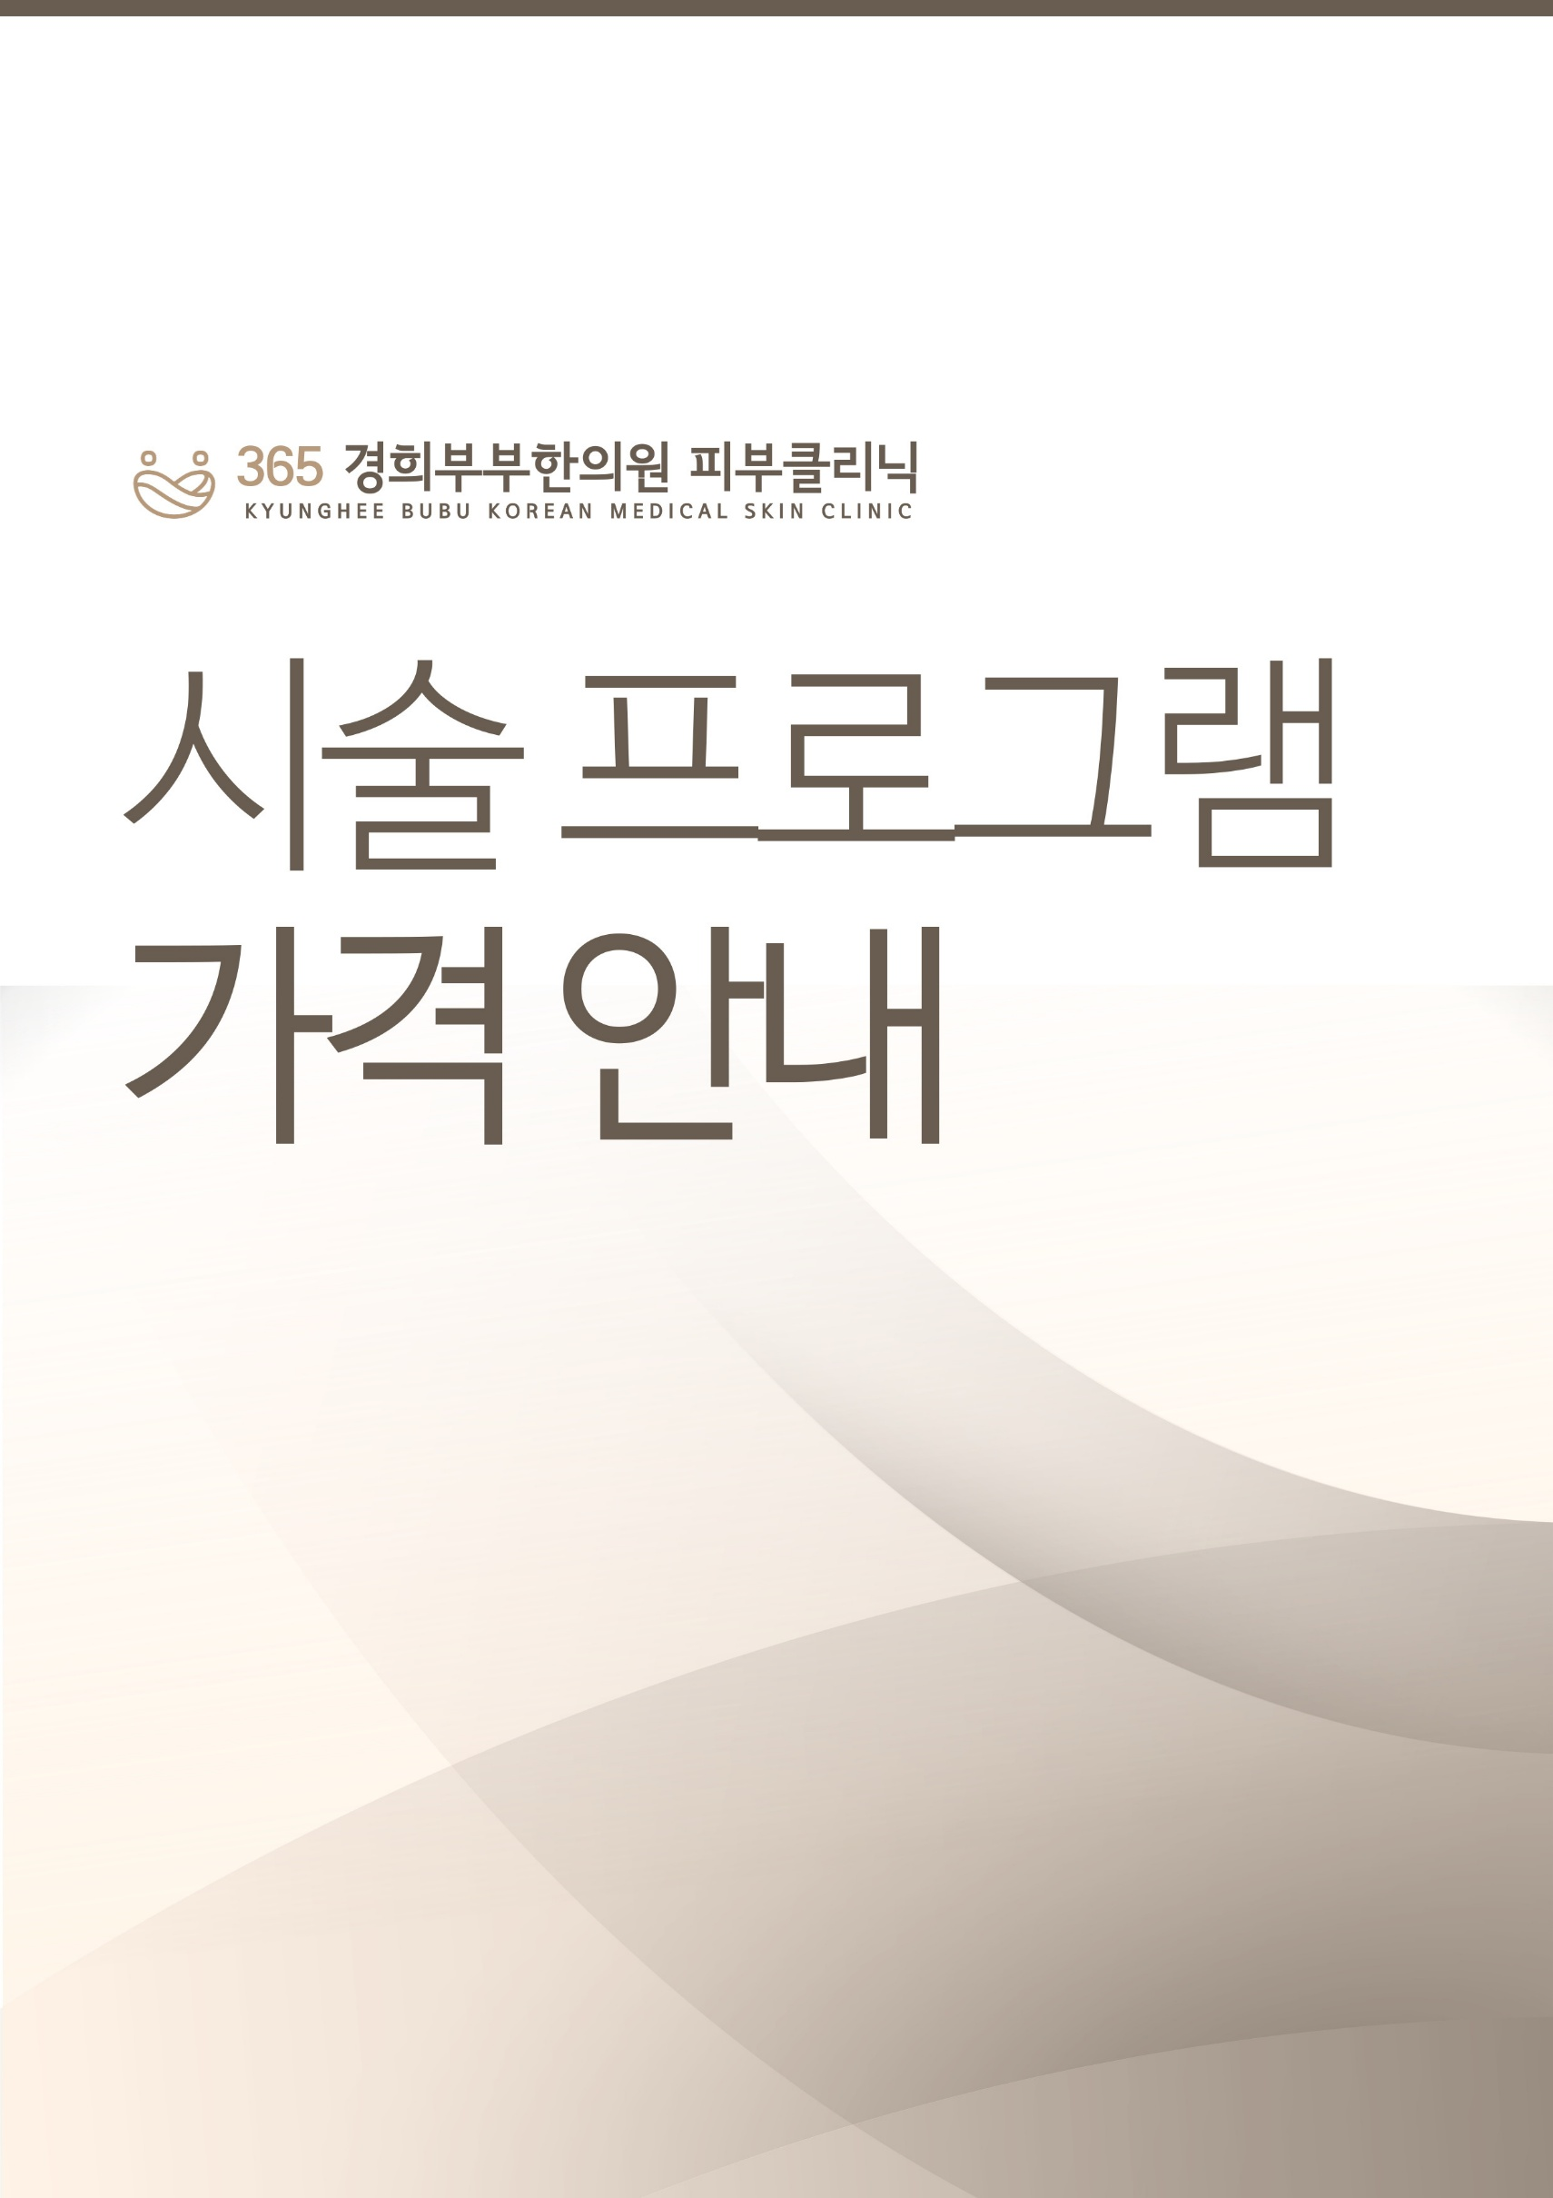

표지 (2)
